Taul1
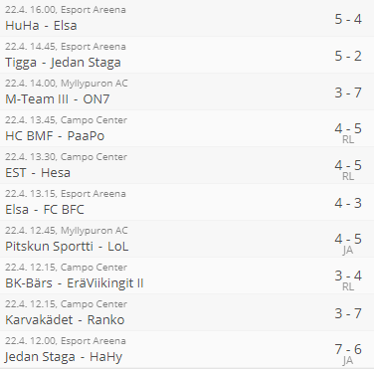
Lohkojen parhaat | Tasapelit | Häviöt | Pisteet | Maaliero | Lohkojen parhaat | Tasapelit | Häviöt | Pisteet | Maaliero |  | Voittaj 4 div vs 5div
Veijarit | 1 | 2 | 31 | 127 | HoHi | 2 | 2 | 30 | 71 |  | 4 div
Hahy | 1 | 4 | 27 | 46 | Elsa | 2 | 4 | 26 | 43
 |  |  |  |  |  |  |  |  |  |  | 4 div
FCK | 3 | 1 | 31 | 66 | LoSB II | 1 | 2 | 31 | 91
Jedan Staga | 3 | 4 | 25 | 45 | FC BFC | 3 | 3 | 27 | 37 |  | 5 div

Lohkojen parhaat | Tasapelit | Häviöt | Pisteet | Maaliero | Lohkojen parhaat | Tasapelit | Häviöt | Pisteet | Maaliero |  | 5 div
SB KarPo | 1 | 1 | 33 | 115 | KGB | 2 | 3 | 28 | 68
Jokerit IV | 1 | 3 | 29 | 78 | LoL | 2 | 3 | 28 | 52 |  | 5 div jengit

Lohkojen parhaat | Tasapelit | Häviöt | Pisteet | Maaliero | Lohkojen parhaat | Tasapelit | Häviöt | Pisteet | Maaliero | HUOM! (yksi joukkue luovutti) | 5 div jengit
Hurjat | 0 | 2 | 32 | 97 | Hazards | 2 | 4 | 22 | 27 | 16 peliä
ON7 | 1 | 3 | 29 | 68 | Tillaajat | 2 | 6 | 18 | 12 | 16 peliä | 5 div

Lohkojen parhaat | Tasapelit | Häviöt | Pisteet | Maaliero | Lohkojen parhaat | Tasapelit | Häviöt | Pisteet | Maaliero |  | 5 div
Pauhu | 1 | 2 | 31 | 83 | SBK | 2 | 1 | 32 | 82
PaaPo | 3 | 3 | 27 | 63 | E-T Karhut | 4 | 4 | 24 | 26 |  | 5 div

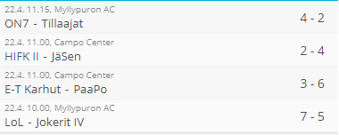
Lohkojen parhaat | Tasapelit | Häviöt | Pisteet | Maaliero | Lohkojen parhaat | Tasapelit | Häviöt | Pisteet | Maaliero |  | 5 div jengit
FC KontU | 0 | 4 | 28 | 57 | VKTP II | 4 | 3 | 26 | 66
Ranko | 3 | 4 | 27 | 33 | JäSen | 4 | 4 | 24 | 33 |  | 5 div jengit

Lohkojen parhaat | Tasapelit | Häviöt | Pisteet | Maaliero | Lohkojen parhaat | Tasapelit | Häviöt | Pisteet | Maaliero |  | 5 div
FC Myyrä | 1 | 3 | 29 | 52 | SCW | 1 | 3 | 29 | 80
EräViikingit II | 1 | 5 | 25 | 45 | EST | 1 | 3 | 29 | 46 |  | 5 div jengit
 |  |  |  |  |  |  |  |  |  |  | 5 div jengit
Lohkojen parhaat | Tasapelit | Häviöt | Pisteet | Maaliero
HaKu | 2 | 1 | 32 | 103
Hesa | 0 | 3 | 30 | 70

Lohkojen voittajat | maalit | syötöt | pisteet |  | Muut | maalit | syötöt | pisteet
Jani Ahto, Veijarit | 26 | 34 | 60 |  | Matias Salmi, Haku | 30 | 20 | 50
Vesa-Matti Virtanen, Jedan Staga | 35 | 8 | 43 |  | Miko Harakka, SCW | 26 | 22 | 48
Aki Kaasinen, Kisla II | 19 | 23 | 42 |  | Kahing Yau, VKTP II | 11 | 37 | 48
Teemu Mäki, ViDi | 50 | 11 | 61 |  | Olli Tanskanen, FC KontU | 26 | 26 | 52
Antti Silvennoinen, EsO-05 | 56 | 14 | 70 |  | Ville Särmälä, SC Mela | 31 | 19 | 50
Pyry Autio, KGB | 31 | 17 | 48 |  | Jonathan Wikman, KA-Espoo | 41 | 21 | 62
Rene Dahlqvist, TeKe | 32 | 35 | 67 |  | Juho Juopperi, M-Team IV | 51 | 9 | 60
Johannes Kuusela, Wolf | 16 | 10 | 26 |  | Petja Pasanen, TeKe | 29 | 20 | 49
Aleksi Kähkönen, TU | 25 | 14 | 39 |  | Miska Nera, Ruma | 29 | 19 | 48
Jaakko Jurvanen, SBK | 19 | 25 | 44 |  | Jarno Nousiainen, LoL | 29 | 19 | 48
Miikka Toivonen, FC KontU | 23 | 33 | 56 |  | Antti-Joonas Kiuru, EsO-05 | 21 | 30 | 51
Niklas Hartman, VKTP II | 39 | 16 | 55 |  | Anssi Seppälä, LoSB II | 28 | 32 | 60
Tuomas Luoma, EräViikingit II | 27 | 23 | 50 |  | Seppo Paalanen, ViDi | 18 | 41 | 59
Kim Eriksson, Punishers | 34 | 32 | 66 |  | Jyri Airinen, FC BFC | 27 | 23 | 50
Joni Tuominen, Asku | 24 | 40 | 64 |  | Ville Tolvanen, Veijarit | 39 | 20 | 59

